Estadísticas
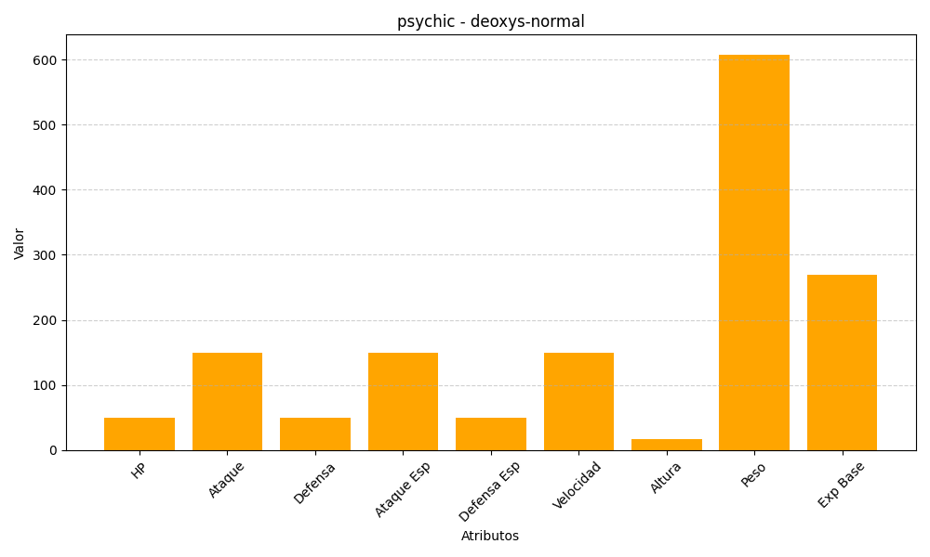
ID | Nombre | Tipo | HP | Ataque | Defensa | Ataque Especial | Defensa Especial | Velocidad | Altura | Peso | Experiencia Base
386 | deoxys-normal | psychic | 50 | 150 | 50 | 150 | 50 | 150 | 17 | 608 | 270

